Plan1
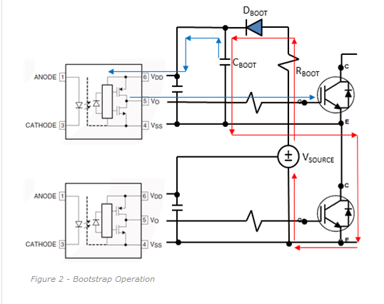
RG
RG
Definições do Circuito:
V Source |  | 20 | V
Frequencia de Chaveamento: |  | 30 | kHz
Duty-Cycle máximo: |  | 90 | %

Características do MOSFET/IGBT:
Q Gate (Qg): |  | 70 | nC
VGS ON: |  | 10 | V

Características do Optoacoplador:
Corrente de saída (Iout): |  | 2 | A
VCE máximo: |  | 4 | V
Tensão de saida em LOW: |  | 1.5 | V
 |  |  |  | Vou usar
RG >= | 9.25 | Recom: | 13.875 | 15Ohms
Observar potencia máxima do optoacoplador

QT = | 70.06

 | Schottky | Normal
DeltaV = | 5.7 | 5.3
Cboot> = | 12.29122807 | 13.218867925 |  | 15uF
Valor escolhido em uF: |  | 15
Rboot = | 0.055555555556 |  |  | 0

